画面詳細
プロジェクト名 |  |  | システム名 |  | 画面レイアウト設計書 |  |  |  |  |  |  | 作成者 |  | 作成日 |  | 更新者 |  | 更新日
体験型Java研修 |  |  | LMS学習管理システム |  | ログイン画面 |  |  |  |  |  |  | 臼井 |  | 2021-03-09 |  | 臼井 |  | 2021-06-03

 | 画面イメージ
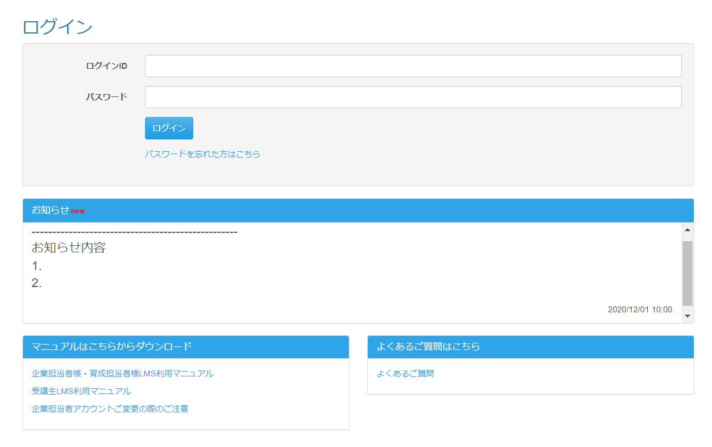

 | 画面表示項目
 | No | 項目名 |  | データ元 |  |  |  |  | 備考 |  |  |  |  |  |  |  | 権限ごとの 表示可否
 |  |  |  | テーブル名 |  |  | フィールド |  |  |  |  |  |  |  |  |  | 受 | 講 | 企 | 管 | 育
 | 1 | タイトル |  | - |  |  | - |  | 「ログイン」 |  |  |  |  |  |  |  | ○ | ○ | ○ | ○
 | ログイン
 | 2 | 『ログインID』テキストボックス |  | m_user |  |  | login_id |  |  |  |  |  |  |  |  |  | ○ | ○ | ○ | ○
 | 3 | 『パスワード』テキストボックス |  | m_user |  |  | password |  |  |  |  |  |  |  |  |  | ○ | ○ | ○ | ○
 | 4 | 『ログイン』ボタン |  | - |  |  | - |  |  |  |  |  |  |  |  |  | ○ | ○ | ○ | ○
 | 5 | 『パスワードを忘れた方はこちら』リンク |  | - |  |  | - |  |  |  |  |  |  |  |  |  | ○ | ○ | ○ | ○
 | お知らせ
 | 6 | newアイコン |  | t_info |  |  | last_modified_date |  | お知らせが更新されてから1週間以内の場合に表示 |  |  |  |  |  |  |  | ○ | ○ | ○ | ○ |  | Task.03
 | 7 | お知らせ内容 |  | t_info |  |  | content |  | お知らせ内容を5行程度表示させる高さに固定し、スクロールバーを表示 ソースの改行コードをHTMLの改行として表示 |  |  |  |  |  |  |  | ○ | ○ | ○ | ○ |  | Task.03
 | 8 | 最終更新日時 |  | t_info |  |  | last_modified_date |  |  |  |  |  |  |  |  |  | ○ | ○ | ○ | ○
 | マニュアルはこちらからダウンロード
 | 9 | 『企業担当者様・育成担当者様 LMS利用マニュアル』リンク |  | - |  |  | - |  |  |  |  |  |  |  |  |  | ○ | ○ | ○ | ○
 | 10 | 『受講生LMS利用マニュアル』リンク |  | - |  |  | - |  |  |  |  |  |  |  |  |  | ○ | ○ | ○ | ○
 | 11 | 『企業担当者アカウントご変更の際のご注意』リンク |  | - |  |  | - |  |  |  |  |  |  |  |  |  | ○ | ○ | ○ | ○
 | よくあるご質問はこちら
 | 12 | 『よくあるご質問』リンク |  | - |  |  | - |  |  |  |  |  |  |  |  |  | ○ | ○ | ○ | ○

 | 入力パラメータ
 | No | 項目名 |  | 物理名 |  | コントロール |  | FORMクラスの入力チェック |  |  |  |  | 送信 方法 |  | 備考
 |  |  |  |  |  |  |  | 必須 | 桁数 | 最大値 | 最小値 | その他
 | 『ログイン』ボタン押下
 | 1 | ログインID |  | loginId |  | テキストボックス |  | ○ | - | - | - | - | POST
 | 2 | パスワード |  | password |  | テキストボックス |  | ○ | 20 | - | - | - | POST
 | 『パスワードを忘れた方はこちら』リンク押下
 | - | なし |  | - |  | - |  | - | - | - | - | - | -
 | 『企業担当者様・育成担当者様LMS利用マニュアル』リンク押下
 | - | なし |  | - |  | - |  | - | - | - | - | - | -
 | 『受講生LMS利用マニュアル』リンク押下
 | - | なし |  | - |  | - |  | - | - | - | - | - | -
 | 『企業担当者アカウントご変更の際のご注意』リンク押下
 | - | なし |  | - |  | - |  | - | - | - | - | - | -
 | 『よくあるご質問』リンク押下
 | - | なし |  | - |  | - |  | - | - | - | - | - | -

